Červenec- Září 2020
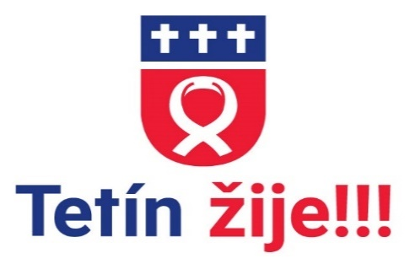 |  |  | Kulturně sportovní kalendář Obce Tetín 2021
Srpen 2021
1.8. | ne
2.8. | po
3.8. | út | 11.00 | Trénování paměti ( nejen) pro seniory- zdarma | Komunitní centrum
4.8. | st | 16.30-17.30 | COCOYOGA Lucie Obermannová | Sokol Tetín
5.8. | čt
6.8. | pá
7.8. | so | 16.00 | Cyklopouť 2021 ke cti sv.Ludmily | Orel Uherský Brod
8.8. | ne | 10.00 | Cyklo pout ke cti sv.Ludmily | Orel Uherský Brod
9.8. | po
10.8. | út
11.8. | st | 16.30-17.30 | COCOYOGA Lucie Obermannová | Sokol Tetín
12.8. | čt
13.8. | pá

14.8. | so
15.8. | ne
16.8. | po
17.8. | út
18.8. | st | 16.30-17.30 | COCOYOGA Lucie Obermannová | Sokol Tetín
19.8. | čt
20.8. | pá
21.8. | so
22.8. | ne
23.8. | po |  | Týden s angličtinou,Tetínský příměšták - pouze pro přihlášené | Komunitní centrum
24.8. | út |  | Týden s angličtinou,Tetínský příměšták - pouze pro přihlášené | Komunitní centrum
25.8. | st |  | Týden s angličtinou,Tetínský příměšták - pouze pro přihlášené | Komunitní centrum
 |  | 16.30-17.30 | COCOYOGA Lucie Obermannová | Sokol Tetín
 |  |  | Týden s angličtinou,Tetínský příměšták - pouze pro přihlášené | Komunitní centrum
26.8. | čt |  | Týden s angličtinou,Tetínský příměšták - pouze pro přihlášené | Komunitní centrum |  |  | TJ Sokol Tetín
27.8. | pá |  | Týden s angličtinou,Tetínský příměšták - pouze pro přihlášené | Komunitní centrum |  |  | TJ Sokol Tetín
28.8. | so | 9.00-15.00 | Farmářských Trhů – Dožínky | Velkostatek Tetín
29.8. | ne |  | Narozeninová oslava -KC | Komunitní centrum |  | Badminton ženy-Černochová
30.8. | po
31.8. | út |  | Legoprojekt | Komunitní centrum

 |  |  |  |  | -
 |  |  |  |  | -

 |  |  |  |  | -

 |  |  |  |  | -

 |  |  |  |  | -

 |  |  |  |  | -
 |  |  |  |  | -

 |  |  |  |  | -

